1.2
voltar à página inicial |  |  |  | 1 - MENUS DE NAVEGAÇÃO
 | S | N | NA
 | x |  |  | 1.2 É possível selecionar as opções e as subopções do menu quer com rato quer com teclado
 |  |  |  | Deve ser possível percorrer a estrutura de navegação quer com um dispositivo apontador quer com o teclado.

 | Listagem de evidências
 |  |  |  |  | Notas:
 |  |  |  |  | É possível selecionar todas as opções e subopções do menu com rato e teclado.

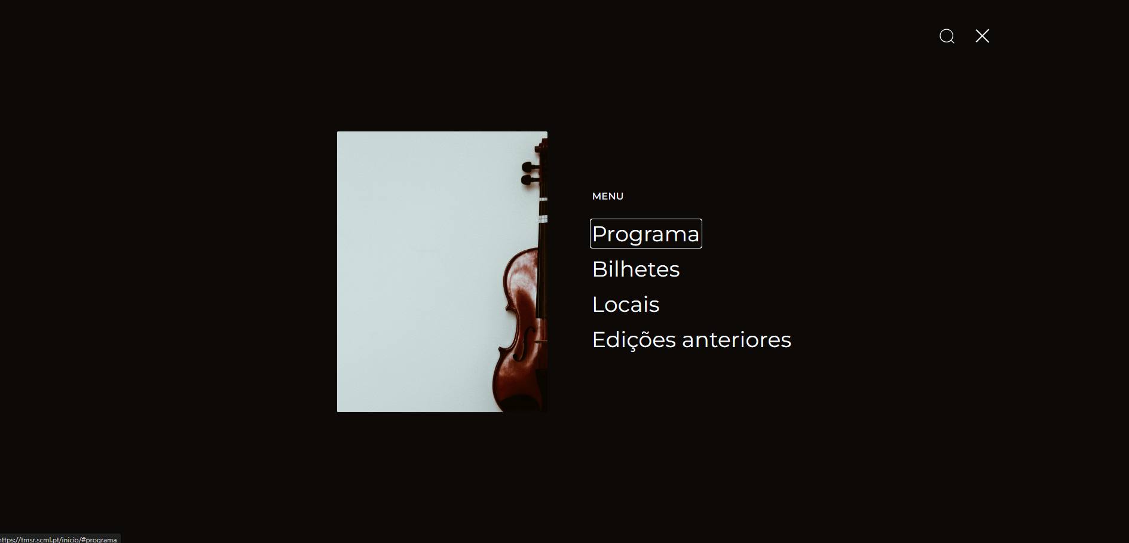

1.3
voltar à página inicial |  |  |  | 1 - MENUS DE NAVEGAÇÃO
 | S | N | NA
 | x |  |  | 1.3 As imagens-link, caso existam no menu, devem ter o correspondente equivalente alternativo em texto
 |  |  |  | As imagens corretamente legendadas permitem ser interpretadas como texto, tornando todas as opções de navegação acessíveis.

 | Listagem de evidências
 |  |  |  |  | Notas:
 |  |  |  |  | Todas as imagens-link têm o correspondente alternativo em texto.

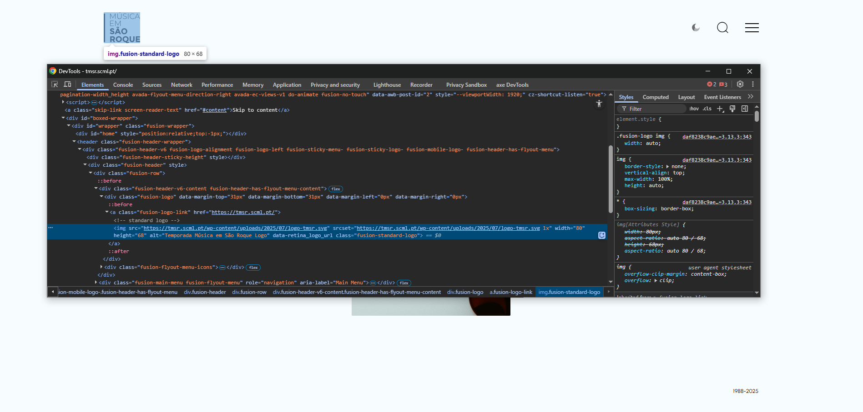

2.1
voltar à página inicial |  |  |  | 2 - TÍTULOS E SUBTÍTULOS
 | S | N | NA
 | x |  |  | 2.1 Existe um título <h1> marcado na página
 |  |  |  | O título principal de cada página, que sumariza o seu conteúdo, deve ser identificado como o primeiro nível dos títulos (h1). Não deverá ser utilizado mais do que um <h1> por página.

 | Listagem de evidências
 |  |  |  |  | Notas:
 |  |  |  |  | Todas as páginas têm um <h1> e apenas um.

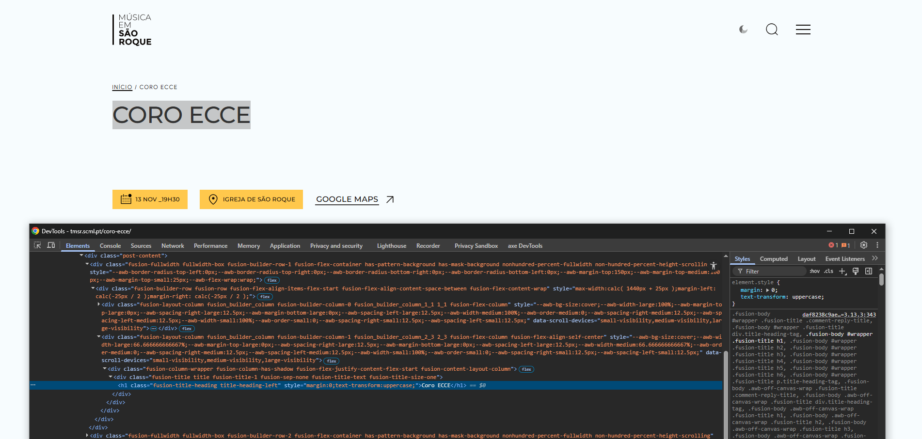

2.2
voltar à página inicial |  |  |  | 2 - TÍTULOS E SUBTÍTULOS
 | S | N | NA
 | x |  |  | 2.2 Existe uma marcação hierarquizada de títulos e subtítulos na página (<h1>...<h6>)
 |  |  |  | Os títulos são empregues de forma hierárquica para melhor estruturar os conteúdos, das informações mais gerais às mais particulares. Deverão ser usados de forma consistente por todo o sítio Web.

 | Listagem de evidências
 |  |  |  |  | Notas:
 |  |  |  |  | Todas as páginas têm uma sequência hierárquica lógica.

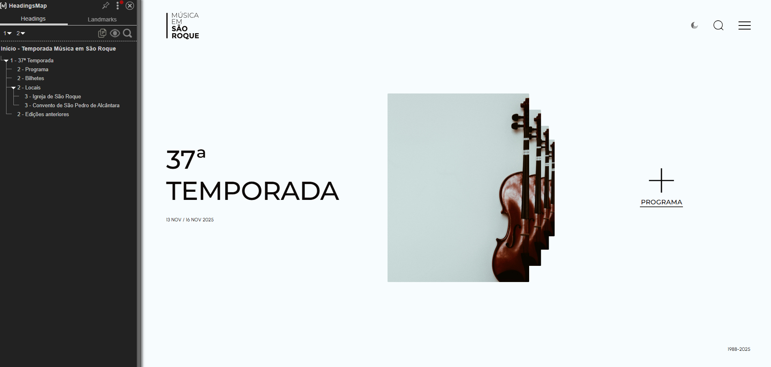

3.1
voltar à página inicial |  |  |  | 3 - TABELAS DE DADOS
 | S | N | NA
 | x |  |  | 3.1 As células que constituem os cabeçalhos da tabela estão marcadas com o elemento <th>
 |  |  |  | Identificar os cabeçalhos de uma tabela ajuda a melhor identificar os eixos que caracterizam a informação em cada célula.

 | Listagem de evidências
 |  |  |  |  | Notas:
 |  |  |  |  | A tabela de cookies é a única tabela existente no site. Todos os seus cabeçalhos estão marcados com um elemento <th>.

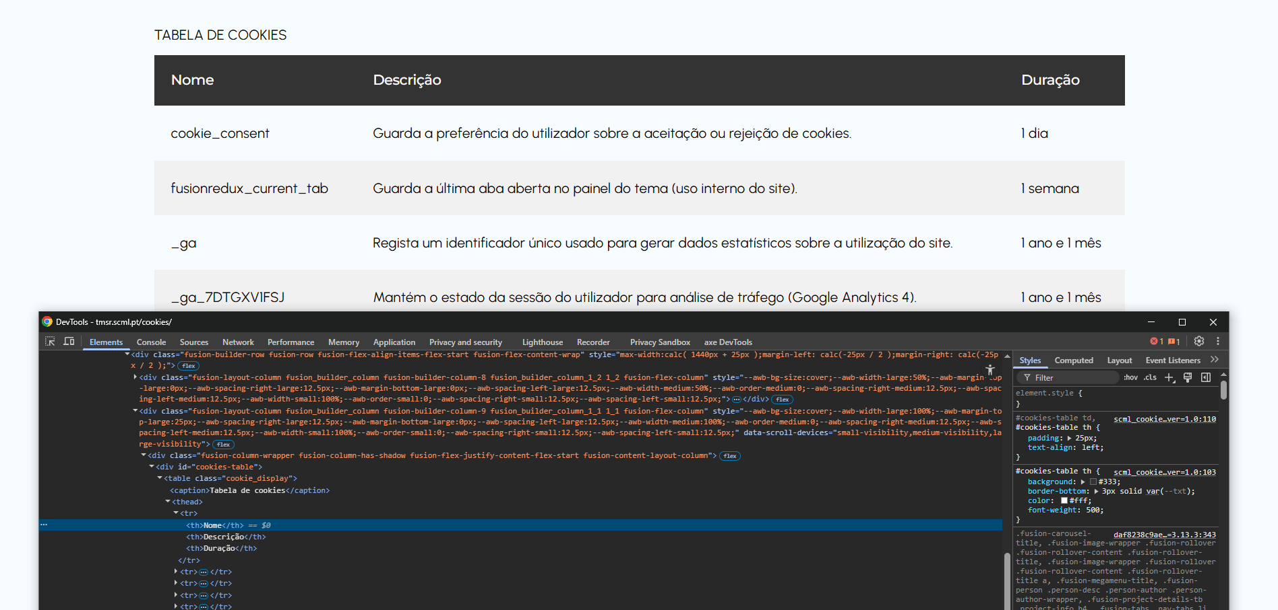

3.2
voltar à página inicial |  |  |  | 3 - TABELAS DE DADOS
 | S | N | NA
 | x |  |  | 3.2 A legenda da tabela está marcada com o elemento <caption>
 |  |  |  | Todas as tabelas deverão conter uma legenda descritiva do seu conteúdo, incluindo as fontes da informação, se necessário.

 | Listagem de evidências
 |  |  |  |  | Notas:
 |  |  |  |  | A legenda da tabela está marcada com o elemento <caption>. A tabela é bastante clara sobre o seu assunto.

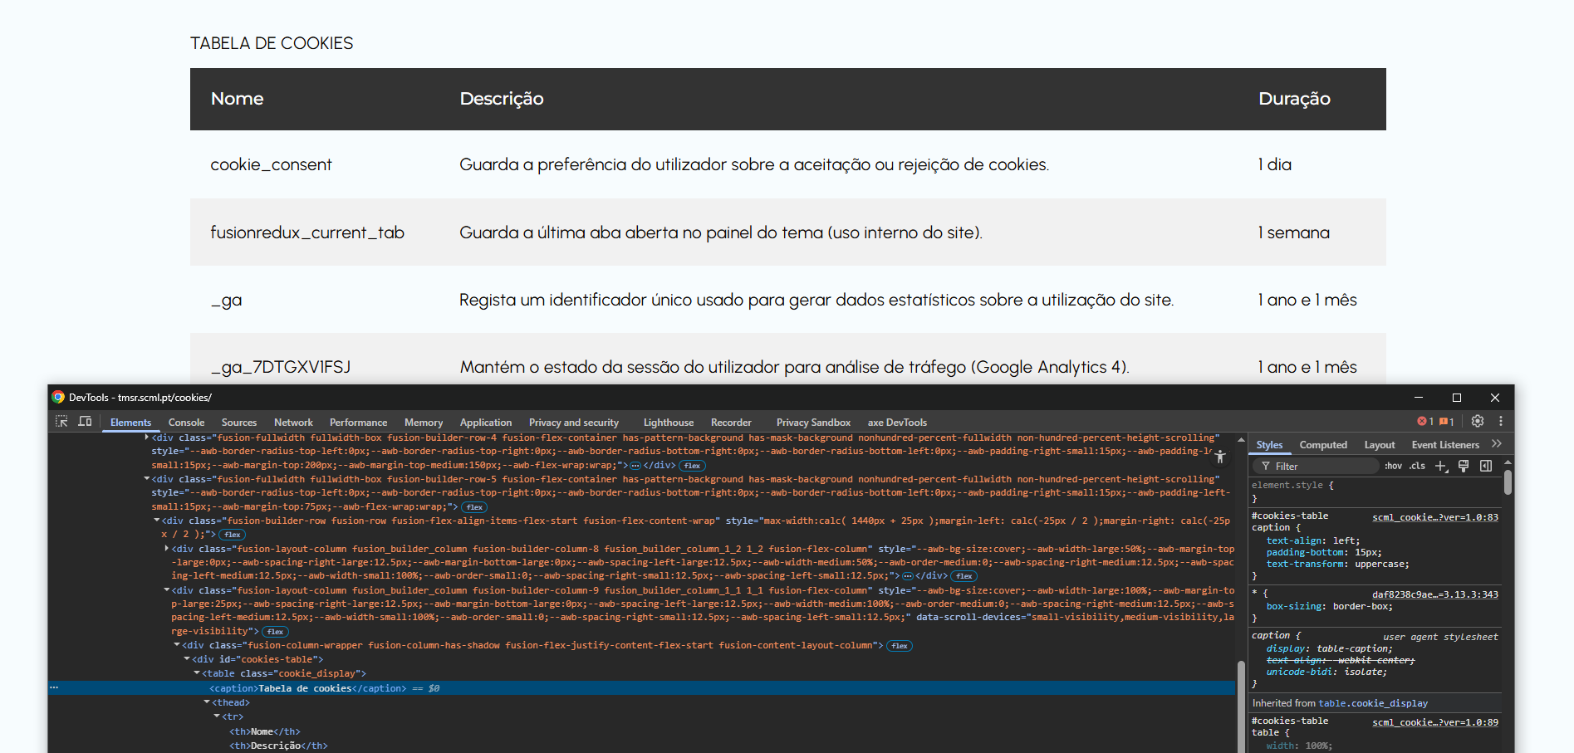

4.1
voltar à página inicial |  |  |  | 4 - ESTRUTURA DA INFORMAÇÃO
 | S | N | NA
 | x |  |  | 4.1 Ao clicar com o rato na etiqueta, o cursor surge no respetivo campo de edição
 |  |  |  | De forma a tornar a seleção de campos pequenos mais fácil, a legenda deverá estar associada ao campo respetivo com o elemento <label>, pois desta forma aumenta-se a sua área clicável. Para os utilizadores de leitores de ecrã (pessoas cegas) a associação da etiqueta ao campo de edição é também fundamental.

 | Listagem de evidências
 |  |  |  |  | Notas:
 |  |  |  |  | Ao clicar na pesquisa do site, o cursor posiciona-se automaticamente no respetivo campo de edição. A pesquisa está associada ao campo <label>. De resto, o site não tem qual formulário.

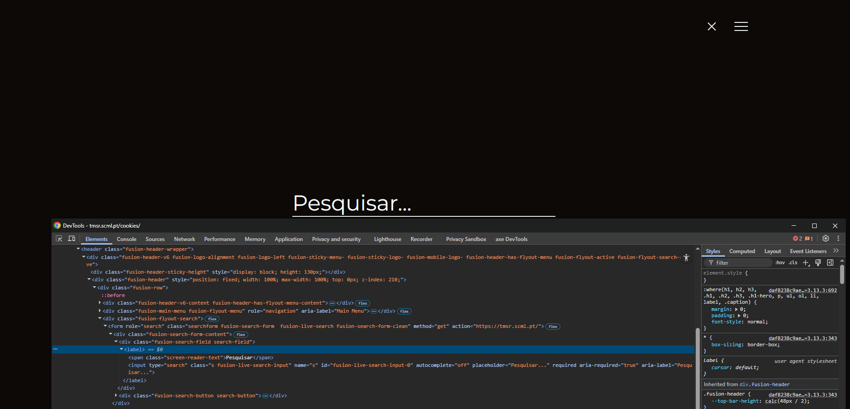

5.1
voltar à página inicial |  |  |  | 5 - GRÁFICOS E IMAGENS-LINK
 | S | N | NA
 | x |  |  | 5.1 A imagem ou gráfico tem um equivalente alternativo em texto curto e correto
 |  |  |  | As imagens não decorativas deverão ter uma descrição breve associada, nomeadamente através do uso do atributo <ALT>. Esta legenda deve descrever fielmente o propósito da imagem no contexto em que se encontra.

 | Listagem de evidências
 |  |  |  |  | Notas:
 |  |  |  |  | Todas as imagens do site têm atributo <alt> devidamente preenchido.

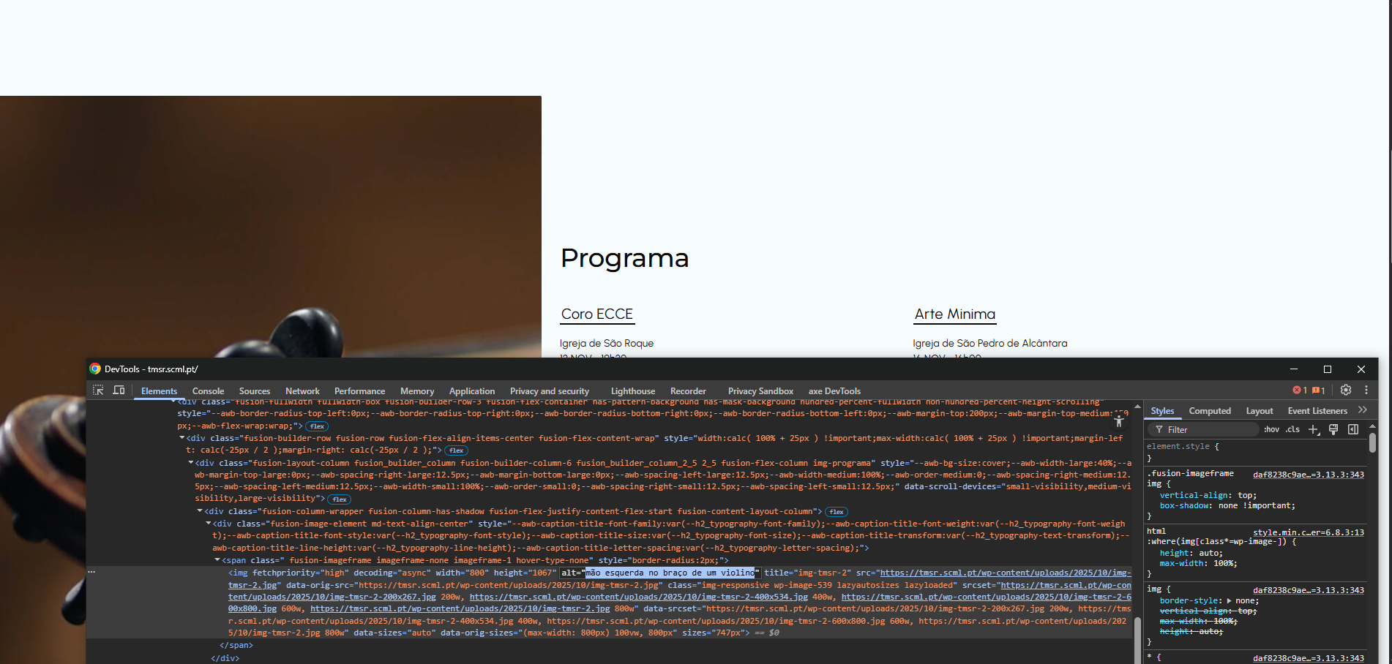

5.3
voltar à página inicial |  |  |  | 5 - GRÁFICOS E IMAGENS-LINK
 | S | N | NA
 | x |  |  | 5.3 As imagens-link têm um equivalente alternativo correto
 |  |  |  | As hiperligações compostas apenas por uma imagem obrigam que esta tenha um equivalente alternativo em texto que represente fielmente o destino da hiperligação.

 | Listagem de evidências
 |  |  |  |  | Notas:
 |  |  |  |  | O site não tem hiperligação compostas apenas por uma imagem. No site existem imagens com lightbox, que têm um equivalente alternativo correto.

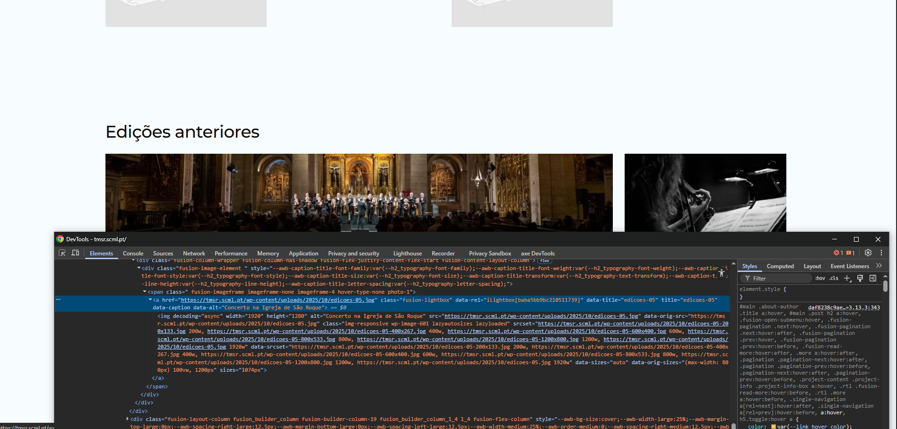

6.1
voltar à página inicial |  |  |  | 6 - CONTRASTE
 | S | N | NA
 | x |  |  | 6.1 No corpo de um documento, o rácio de contraste entre a cor do texto normal (menor que 18 pontos ou menor que 14 pontos negrito) e a cor do fundo é superior a 4,5:1
 |  |  |  | Deve assegurar-se no corpo do documento que o rácio de contraste entre a cor do texto e a cor de fundo é, no mínimo, de 4,5:1, de forma a assegurar a sua legibilidade para utilizadores com deficiências da visão.

 | Listagem de evidências
 |  |  |  |  | Notas:
 |  |  |  |  | Todas as cores foram testadas no https://contrastchecker.com/.

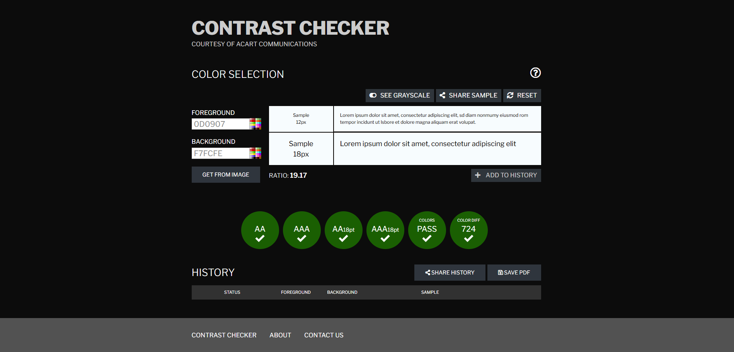

8.1
voltar à página inicial |  |  |  | 8 - ESTRUTURA DA PÁGINA
 | S | N | NA
 | x |  |  | 8.1 Quando se retira a CSS, todos os elementos HTML devem alinhar à esquerda
 |  |  |  | Quando se desativam todos os estilos visuais, o conteúdo da página é apresentado alinhado à esquerda e apresenta-se de forma linear.

 | Listagem de evidências
 |  |  |  |  | Notas:
 |  |  |  |  | Ao desativar css, todo o conteúdo da página fica alinhado à esquerda e apresenta-se de forma linear.

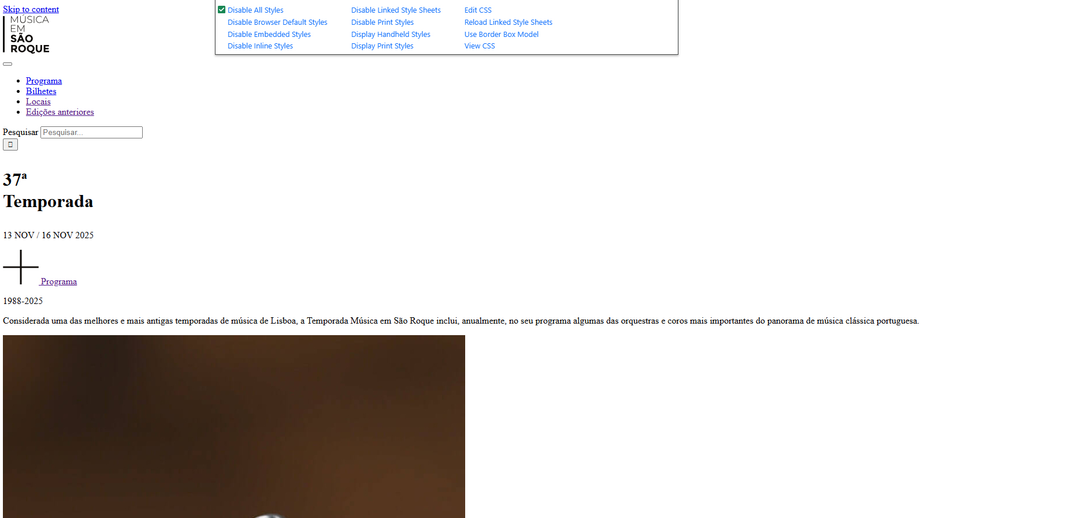

8.2
voltar à página inicial |  |  |  | 8 - ESTRUTURA DA PÁGINA
 | S | N | NA
 | x |  |  | 8.2 Quando se retira a CSS, a informação aparece numa ordem lógica
 |  |  |  | Tendo em conta que o posicionamento de elementos no código pode não refletir a ordem visual de leitura, deve ser assegurada a ordem correta do conteúdo quando se desativam os estilos visuais.

 | Listagem de evidências
 |  |  |  |  | Notas:
 |  |  |  |  | A informação posiciona-se de modo a refletir a ordem visual correta para leitura.

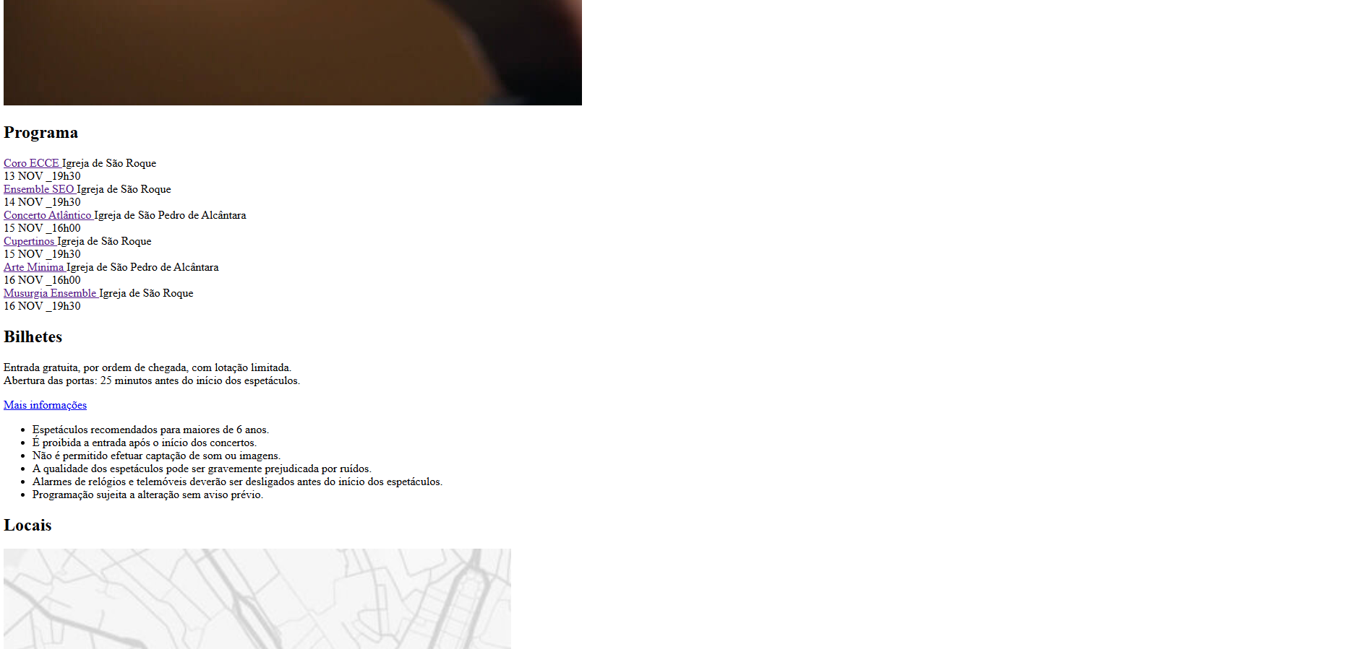

8.5
voltar à página inicial |  |  |  | 8 - ESTRUTURA DA PÁGINA
 | S | N | NA
 | x |  |  | 8.5 A maquetização da página é feita sem recorrer ao elemento <table>
 |  |  |  | A estrutura de composição gráfica da página não é feita recorrendo a elementos de tabela mas sim a uma maior diversidade de elementos semânticos (por ex., <main>) e genéricos (por ex., <div>), que permitem a recomposição visual para diferentes tipos e dimensões de ecrã.

 | Listagem de evidências
 |  |  |  |  | Notas:
 |  |  |  |  | Não existe qualquer elemento <table> com exceção da tabela de cookies na página de cookies.

